关系图
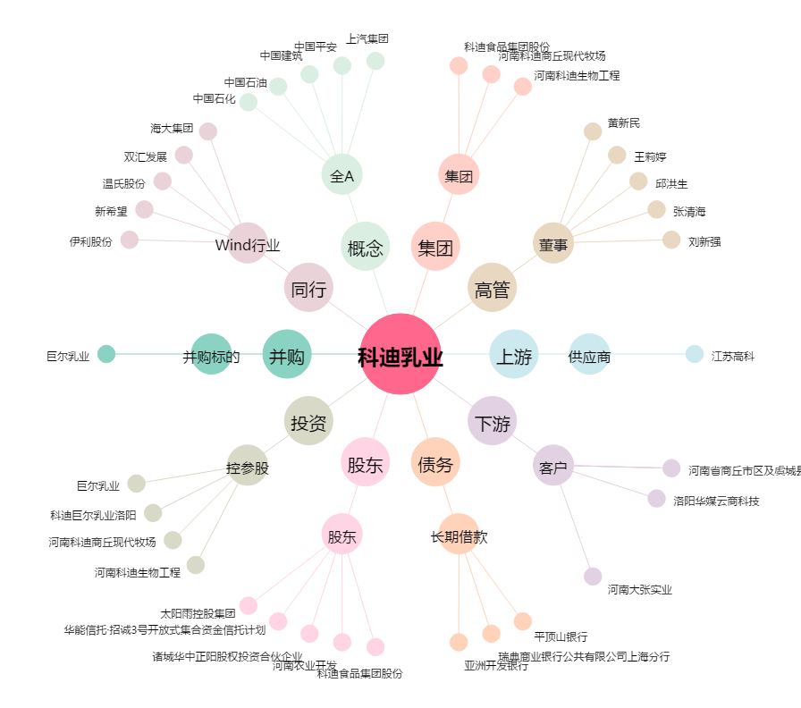
科迪乳业[002770.SZ] - 关系概览图

